Product Information
产品信息 | 1 | 2 | 3 | 4 | 5 | 6 | 7 | 8 | 9 | 10 | 11 | 12 | 13 | 14 | 15 | 16 | 17 | 18 | 19 | 20
产品图片 | 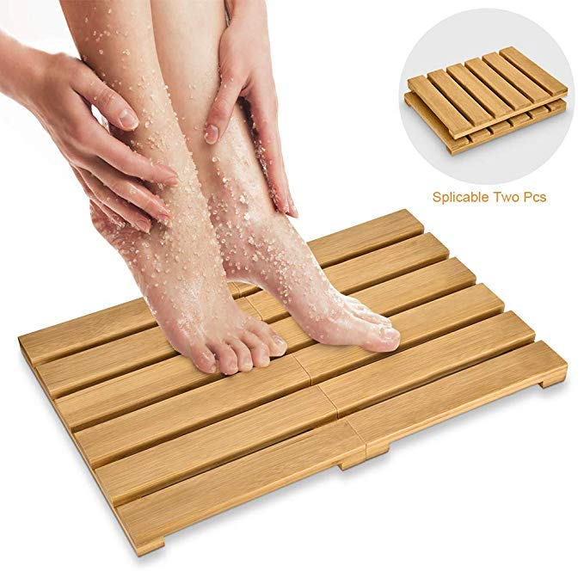 | 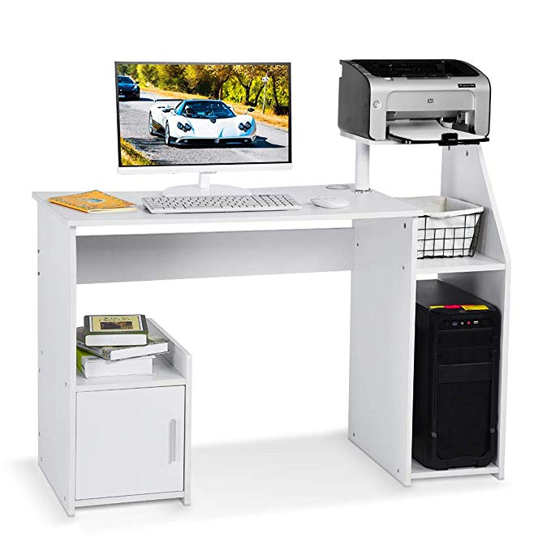 | 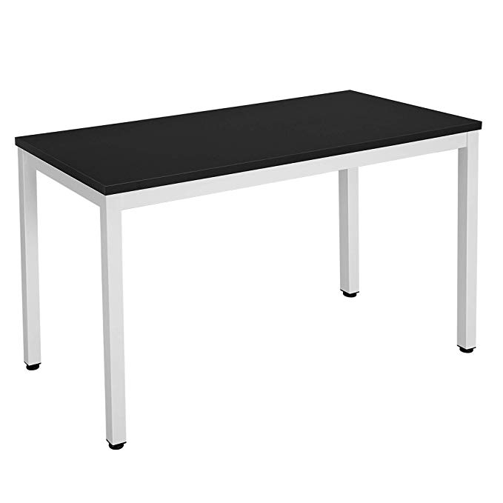 | 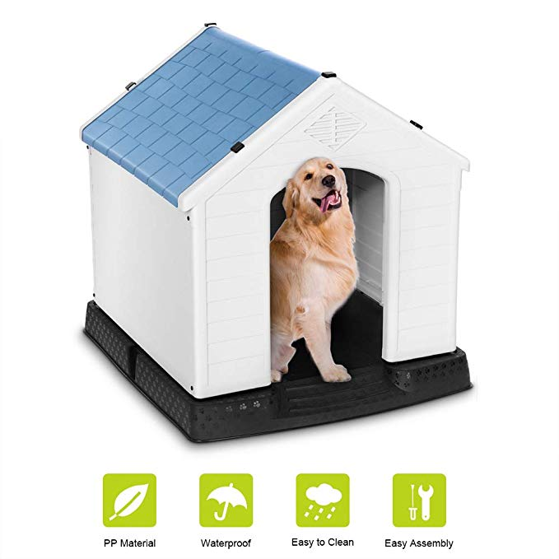
类目 | #202 in Home & Kitchen > Bath > Bathroom Accessories > Bathtub Accessories > Bathtub Mats | #33 in Home & Kitchen > Furniture > Home Office Furniture > Desks & Workstations > Computer Workstations | Nr. 1 in Küche, Haushalt & Wohnen > Möbel & Wohnaccessoires > Möbel > Arbeitszimmer > Tische > Arbeitstische | #50 in Pet Supplies > Dogs > Crates, Houses & Pens > Dog Houses
尺寸 | 15.7 x 11.2 x 3 inches |  | 120 x 60 x 76 cm | 0 x 0 x 0 inch
尺寸（cm） | 39.88 x 28.45 x 7.62 cm | 0.00 x 0.00 x 0.00 cm | 120 x 60 x 76 cm | 0.00 x 0.00 x 0.00 cm
重量 | 3.8 pounds | 0 | 22,6 Kg | 0
重量（kg） | 1.72 kg | 0 | 22,6 Kg | 0
卖家 | Exblue | Lv. life | SONGMICS | fastUU
发货方式 | FBA | FBM | FBM | FBM
评论数 | 3 | 4 | 25 | 1
评分 | 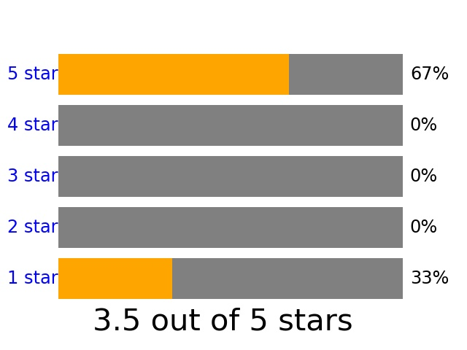 | 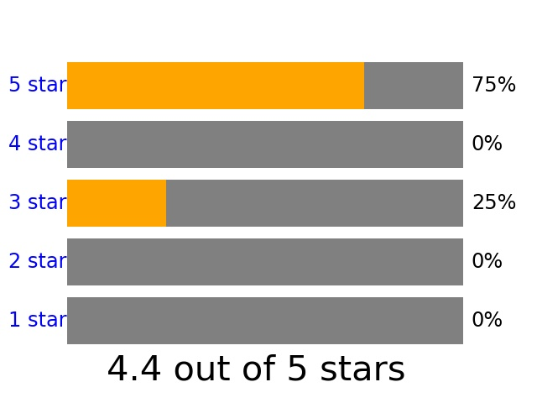 | 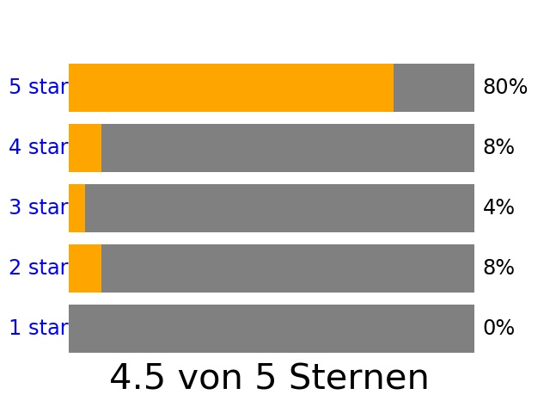 | 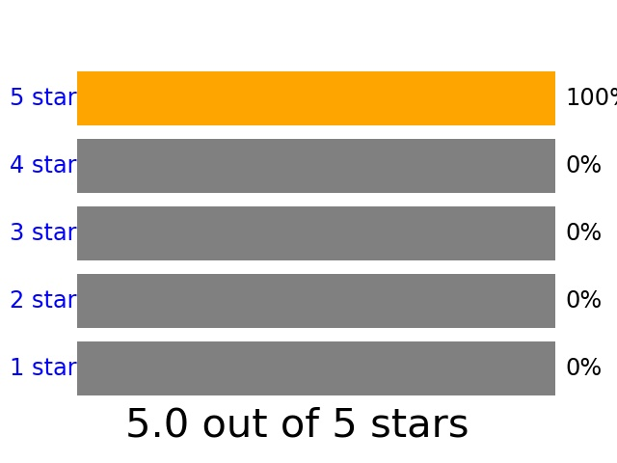
售价 | 22.99 | 62.99 | 69.99 | 94.99
上架日期 |  | 11 Oct. 2018 | 31. Dezember 2017
销量
销量趋势

 | https://www.amazon.com/Exblue-Splicable-Resistant-Duckboard-Bathroom/dp/B07GZGDNC9/ref=sr_1_6?m=A17AKNGJOX9L3K&s=merchant-items&ie=UTF8&qid=1544070501&sr=1-6 | https://www.amazon.co.uk/Lv-life-Computer-Printer-Workstation/dp/B07JBT789Z/ref=sr_1_11?m=A1IQ9SVIQ9MV3I&s=merchant-items&ie=UTF8&qid=1544070473&sr=1-11 | https://www.amazon.de/SONGMICS-Schreibtisch-Computertisch-B%C3%BCrotisch-Arbeitsfl%C3%A4che/dp/B076P4WTJL/ref=sr_1_1?ie=UTF8&qid=1543648266&sr=8-1&keywords=computer+desk | https://www.amazon.com/Plastic-Waterproof-Kennel-Outdoor-Favorite/dp/B07K7GCYPJ/ref=sr_1_5?m=A17AKNGJOX9L3K&s=merchant-items&ie=UTF8&qid=1544070501&sr=1-5

Review Detail
Words | Translation | Frequency |  | 1 |  |  | 2 |  |  | 3 |  |  | 4
die | die | 7 | 产品图片
es | es | 4
der | der | 3
für | fr | 3
und | und | 3
eine | eine | 3
war | 战争 | 3 | 标题 | This is TWO 10.5" x 14" mats - NOT one 22" x 14" mat. | Made very well but wasn't aware from the ad that this is TWO SEPARATE pieces. If the photos SHOWED someone stepping out of the shower on one of the pieces separated from the other it would have been more plain. | 做得很好，但从广告中却没有意识到这是两个独立的片段。如果照片中有人从淋浴中走出来，从其中一个部分中分离出来，那就更简单了。 | ok | it was smaller than I thought | 它比我想象的要小 | Guter Wandtisch | Mich stört die Metallstrebe, direkt unter Tischplatte. Es ist schwer die richtige Höhe in einem Bürostuhl mit Armlehnen zu finden. Das Metall ist meiner Meinung nach recht dünn lackiert.Irgendwie hält der Tisch, auch wenn ich nach meinem persönlichem Empfinden, die Konstruktion für abenteuerlich halte. Es fühlt sich nicht soo stabil an. Auf jeden Fall würde ich nichts wirklich sehr schweres draufstellen und es an eine Wand stellen. | 我的目标是金属，就在桌子下面。很难在扶手椅上找到合适的选择。在我看来，这种金属是一种油漆。不知何故，这张桌子感觉到了我的特殊感觉，使设计变得更加冒险。看起来不太稳定。无论如何，我不会在上面放任何非常重的东西，把它放在墙上。
ist | ist | 2
nach | nach | 2 | 评分 | 1.0 out of 5 stars |  |  | 3.0 out of 5 stars |  |  | 3,0 von 5 Sternen
auch | Auch | 2 | 款式 | None |  |  | Colour: Black |  |  | Farbe: Schwarz + Weiß
ich | ich | 2 | 评论时间 | November 26, 2018 |  |  | 6 December 2018 |  |  | 5. Juni 2018
sich |  | 2 | 标题 |  |  |  |  |  |  | Nicht zu empfehlen | Lässt sich zwar einfach zusammen bauen aber es fehlt zwei Löcher für die schrauben und ein Gewinde für eine Schraube | 虽然它只是简单地组装在一起，但它少了两个luft螺钉和一个螺母。
nicht | nicht | 2
aber | Aer | 2 | 评分 |  |  |  |  |  |  | 2,0 von 5 Sternen
her | Her | 2 | 款式 |  |  |  |  |  |  | Farbe: Holzfarben + Weiß
lieferung | lieferung | 2 | 评论时间 |  |  |  |  |  |  | 4. Juni 2018
made | 型 | 1 | 标题 |  |  |  |  |  |  | Wir mussten zwei mal umtauschen | Vom Preis her ok. Vom Support her große Klasse!Leider war die erste Lieferung beschädigt! Der Umtausch und die Ersatzlieferung war fix. Auch bei der zweiten Lieferung war an gleicher Stelle, wieder eine Beschädigung vorhanden, die aber vermutlich ab Werk/Produktion entstanden ist.Wir haben uns geeinigt! | 从价格上讲是可以的。不幸的是，从支持的角度来看，第一批货是对交易的限制，而替换是固定的。在第二批货中，同样的情况也发生了，但可能是从工厂或生产开始的，但我们达成了协议。
well | well | 1
wasn't | 不是 | 1 | 评分 |  |  |  |  |  |  | 2,0 von 5 Sternen
aware | 知道 | 1 | 款式 |  |  |  |  |  |  | Farbe: Holzfarben + Weiß
 |  |  | 评论时间 |  |  |  |  |  |  | 17. November 2018
Word Frequency Top 10
 |  |  | 标题

 |  |  | 评分
 |  |  | 款式
 |  |  | 评论时间
 |  |  | 标题

 |  |  | 评分
 |  |  | 款式
 |  |  | 评论时间
 |  |  | 标题

 |  |  | 评分
 |  |  | 款式
 |  |  | 评论时间
 |  |  | 标题

 |  |  | 评分
 |  |  | 款式
 |  |  | 评论时间
 |  |  | 标题

 |  |  | 评分
 |  |  | 款式
 |  |  | 评论时间
 |  |  | 标题

 |  |  | 评分
 |  |  | 款式
 |  |  | 评论时间
 |  |  | 标题

 |  |  | 评分
 |  |  | 款式
 |  |  | 评论时间
 |  |  | 标题

 |  |  | 评分
 |  |  | 款式
 |  |  | 评论时间
 |  |  | 标题

 |  |  | 评分
 |  |  | 款式
 |  |  | 评论时间
 |  |  | 标题

 |  |  | 评分
 |  |  | 款式
 |  |  | 评论时间
 |  |  | 标题

 |  |  | 评分
 |  |  | 款式
 |  |  | 评论时间
 |  |  | 标题

 |  |  | 评分
 |  |  | 款式
 |  |  | 评论时间
 |  |  | 标题

 |  |  | 评分
 |  |  | 款式
 |  |  | 评论时间
 |  |  | 标题

 |  |  | 评分
 |  |  | 款式
 |  |  | 评论时间
 |  |  | 标题

 |  |  | 评分
 |  |  | 款式
 |  |  | 评论时间
 |  |  | 标题

 |  |  | 评分
 |  |  | 款式
 |  |  | 评论时间
 |  |  | 标题

 |  |  | 评分
 |  |  | 款式
 |  |  | 评论时间
 |  |  | 标题

 |  |  | 评分
 |  |  | 款式
 |  |  | 评论时间
 |  |  | 标题

 |  |  | 评分
 |  |  | 款式
 |  |  | 评论时间
 |  |  | 标题

 |  |  | 评分
 |  |  | 款式
 |  |  | 评论时间
 |  |  | 标题

 |  |  | 评分
 |  |  | 款式
 |  |  | 评论时间
 |  |  | 标题

 |  |  | 评分
 |  |  | 款式
 |  |  | 评论时间
 |  |  | 标题

 |  |  | 评分
 |  |  | 款式
 |  |  | 评论时间
 |  |  | 标题

 |  |  | 评分
 |  |  | 款式
 |  |  | 评论时间
 |  |  | 标题

 |  |  | 评分
 |  |  | 款式
 |  |  | 评论时间
 |  |  | 标题

 |  |  | 评分
 |  |  | 款式
 |  |  | 评论时间
 |  |  | 标题

 |  |  | 评分
 |  |  | 款式
 |  |  | 评论时间
 |  |  | 标题

 |  |  | 评分
 |  |  | 款式
 |  |  | 评论时间
 |  |  | 标题

 |  |  | 评分
 |  |  | 款式
 |  |  | 评论时间
 |  |  | 标题

 |  |  | 评分
 |  |  | 款式
 |  |  | 评论时间
 |  |  | 标题

 |  |  | 评分
 |  |  | 款式
 |  |  | 评论时间
 |  |  | 标题

 |  |  | 评分
 |  |  | 款式
 |  |  | 评论时间
 |  |  | 标题

 |  |  | 评分
 |  |  | 款式
 |  |  | 评论时间
 |  |  | 标题

 |  |  | 评分
 |  |  | 款式
 |  |  | 评论时间
 |  |  | 标题

 |  |  | 评分
 |  |  | 款式
 |  |  | 评论时间
 |  |  | 标题

 |  |  | 评分
 |  |  | 款式
 |  |  | 评论时间
 |  |  | 标题

 |  |  | 评分
 |  |  | 款式
 |  |  | 评论时间
 |  |  | 标题

 |  |  | 评分
 |  |  | 款式
 |  |  | 评论时间
 |  |  | 标题

 |  |  | 评分
 |  |  | 款式
 |  |  | 评论时间
 |  |  | 标题

 |  |  | 评分
 |  |  | 款式
 |  |  | 评论时间
 |  |  | 标题

 |  |  | 评分
 |  |  | 款式
 |  |  | 评论时间
 |  |  | 标题

 |  |  | 评分
 |  |  | 款式
 |  |  | 评论时间
 |  |  | 标题

 |  |  | 评分
 |  |  | 款式
 |  |  | 评论时间
 |  |  | 标题

 |  |  | 评分
 |  |  | 款式
 |  |  | 评论时间
 |  |  | 标题

 |  |  | 评分
 |  |  | 款式
 |  |  | 评论时间
 |  |  | 标题

 |  |  | 评分
 |  |  | 款式
 |  |  | 评论时间
 |  |  | 标题

 |  |  | 评分
 |  |  | 款式
 |  |  | 评论时间
 |  |  | 标题

 |  |  | 评分
 |  |  | 款式
 |  |  | 评论时间
 |  |  | 标题

 |  |  | 评分
 |  |  | 款式
 |  |  | 评论时间
 |  |  | 标题

 |  |  | 评分
 |  |  | 款式
 |  |  | 评论时间
 |  |  | 标题

 |  |  | 评分
 |  |  | 款式
 |  |  | 评论时间
 |  |  | 标题

 |  |  | 评分
 |  |  | 款式
 |  |  | 评论时间
 |  |  | 标题

 |  |  | 评分
 |  |  | 款式
 |  |  | 评论时间
 |  |  | 标题

 |  |  | 评分
 |  |  | 款式
 |  |  | 评论时间
 |  |  | 标题

 |  |  | 评分
 |  |  | 款式
 |  |  | 评论时间
 |  |  | 标题

 |  |  | 评分
 |  |  | 款式
 |  |  | 评论时间
 |  |  | 标题

 |  |  | 评分
 |  |  | 款式
 |  |  | 评论时间
 |  |  | 标题

 |  |  | 评分
 |  |  | 款式
 |  |  | 评论时间
 |  |  | 标题

 |  |  | 评分
 |  |  | 款式
 |  |  | 评论时间
 |  |  | 标题

 |  |  | 评分
 |  |  | 款式
 |  |  | 评论时间
 |  |  | 标题

 |  |  | 评分
 |  |  | 款式
 |  |  | 评论时间
 |  |  | 标题

 |  |  | 评分
 |  |  | 款式
 |  |  | 评论时间
 |  |  | 标题

 |  |  | 评分
 |  |  | 款式
 |  |  | 评论时间
 |  |  | 标题

 |  |  | 评分
 |  |  | 款式
 |  |  | 评论时间
 |  |  | 标题

 |  |  | 评分
 |  |  | 款式
 |  |  | 评论时间
 |  |  | 标题

 |  |  | 评分
 |  |  | 款式
 |  |  | 评论时间
 |  |  | 标题

 |  |  | 评分
 |  |  | 款式
 |  |  | 评论时间
 |  |  | 标题

 |  |  | 评分
 |  |  | 款式
 |  |  | 评论时间
 |  |  | 标题

 |  |  | 评分
 |  |  | 款式
 |  |  | 评论时间
 |  |  | 标题

 |  |  | 评分
 |  |  | 款式
 |  |  | 评论时间
 |  |  | 标题

 |  |  | 评分
 |  |  | 款式
 |  |  | 评论时间
 |  |  | 标题

 |  |  | 评分
 |  |  | 款式
 |  |  | 评论时间
 |  |  | 标题

 |  |  | 评分
 |  |  | 款式
 |  |  | 评论时间
 |  |  | 标题

 |  |  | 评分
 |  |  | 款式
 |  |  | 评论时间
 |  |  | 标题

 |  |  | 评分
 |  |  | 款式
 |  |  | 评论时间
 |  |  | 标题

 |  |  | 评分
 |  |  | 款式
 |  |  | 评论时间
 |  |  | 标题

 |  |  | 评分
 |  |  | 款式
 |  |  | 评论时间
 |  |  | 标题

 |  |  | 评分
 |  |  | 款式
 |  |  | 评论时间
 |  |  | 标题

 |  |  | 评分
 |  |  | 款式
 |  |  | 评论时间
 |  |  | 标题

 |  |  | 评分
 |  |  | 款式
 |  |  | 评论时间
 |  |  | 标题

 |  |  | 评分
 |  |  | 款式
 |  |  | 评论时间
 |  |  | 标题

 |  |  | 评分
 |  |  | 款式
 |  |  | 评论时间
 |  |  | 标题

 |  |  | 评分
 |  |  | 款式
 |  |  | 评论时间
 |  |  | 标题

 |  |  | 评分
 |  |  | 款式
 |  |  | 评论时间
 |  |  | 标题

 |  |  | 评分
 |  |  | 款式
 |  |  | 评论时间
 |  |  | 标题

 |  |  | 评分
 |  |  | 款式
 |  |  | 评论时间
 |  |  | 标题

 |  |  | 评分
 |  |  | 款式
 |  |  | 评论时间
 |  |  | 标题

 |  |  | 评分
 |  |  | 款式
 |  |  | 评论时间
 |  |  | 标题

 |  |  | 评分
 |  |  | 款式
 |  |  | 评论时间
 |  |  | 标题

 |  |  | 评分
 |  |  | 款式
 |  |  | 评论时间
 |  |  | 标题

 |  |  | 评分
 |  |  | 款式
 |  |  | 评论时间
 |  |  | 标题

 |  |  | 评分
 |  |  | 款式
 |  |  | 评论时间
 |  |  | 标题

 |  |  | 评分
 |  |  | 款式
 |  |  | 评论时间
 |  |  | 标题

 |  |  | 评分
 |  |  | 款式
 |  |  | 评论时间
 |  |  | 标题

 |  |  | 评分
 |  |  | 款式
 |  |  | 评论时间
 |  |  | 标题

 |  |  | 评分
 |  |  | 款式
 |  |  | 评论时间
 |  |  | 标题

 |  |  | 评分
 |  |  | 款式
 |  |  | 评论时间
 |  |  | 标题

 |  |  | 评分
 |  |  | 款式
 |  |  | 评论时间
 |  |  | 标题

 |  |  | 评分
 |  |  | 款式
 |  |  | 评论时间

